3MLDI_2020lato
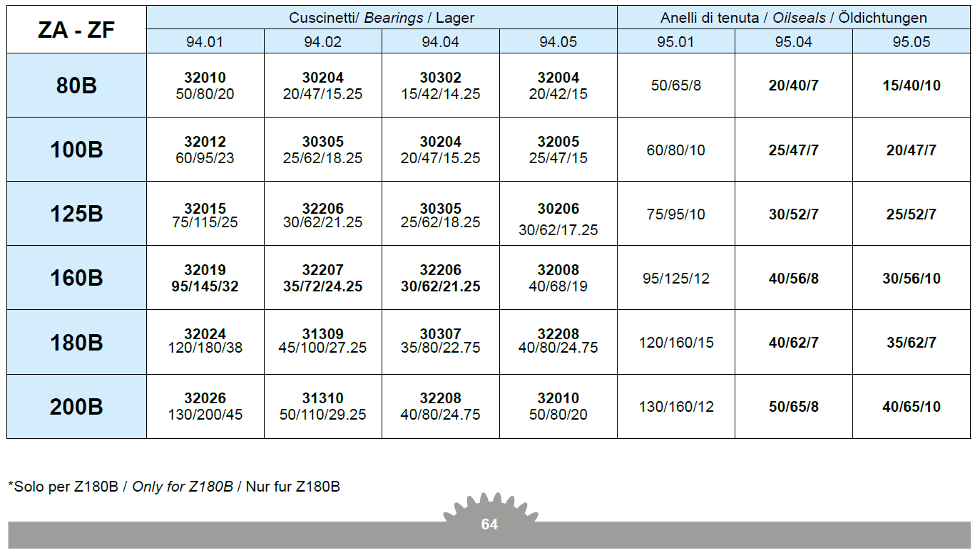
 |  | 3ML-DI_P2 | Przekładnie lotnicze
24 kwietnia 2020
Projekt 1 |  | Przekładnia walcowa dwustopniowa
Zaprojektować walcową przekładnię o wysokim stopniu obciążenia i produkcji seryjnej
z zastosowaniem modyfikacji zarysu i linii zęba oraz TCA.
Koła o zębach śrubowych. Zrównoważyć siły osiowe na wale 2.
Dane: | Moc, prędkość obrotowa, przełożenie całkowite, trwałość
Współczynniki bezpieczeństwa: |  |  | SFmin=1.4
 |  |  | SHmin=1.0
Odchyłka dopuszczalna przełożenia całkowitego u |  |  |  |  | "+/- 4%"
Application factor KA=1

Obliczenia: |  | koła zębate (wg ISO 6336) |  |  | wałki , łożyska
Sporządzić raport z obliczeń
Można się wzorować na katalogu: Z_catalogo.pdf (Zwłaszcza Str. 9, 46 47 49 54 55 64)

Lp | P [kW] | n1 [obr/min] | u | Lh [h] | Nazwisko Imię
1 | 7.7 | 1400 | 10 | 4000 | Banach Alan
2 | 6.8 | 1400 | 12.5 | 10000 | Dyląg Damian
3 | 6.3 | 1400 | 16 | 9000 | Jakóbowicz Patryk
4 | 5.3 | 1400 | 20 | 8000 | Jakubek Oskar
5 | 4.4 | 1400 | 25 | 7000 | Kasprzyk Przemysław
6 | 9 | 1400 | 25 | 6000 | Kumor Tomasz
7 | 18 | 1400 | 25 | 5000 | Kwolek Artur
8 | 34.8 | 1400 | 25 | 4000 | Lech Aleksandra
9 | 45.9 | 1400 | 25 | 8000 | Lesiak Kamil
10 | 69.2 | 1400 | 25 | 10000 | Lubera Karol
11 | 3.1 | 1400 | 31.5 | 5000 | Łoś Paweł
12 | 6.4 | 1400 | 31.5 | 5000 | Maciejowska Mirosława
13 | 12.7 | 1400 | 31.5 | 4000 | Maziarczyk Dominika
14 | 25.8 | 1400 | 31.5 | 5000 | Misiewicz Szymon
15 | 37.5 | 1400 | 31.5 | 6000 | Pociask Karol
16 | 55 | 1400 | 31.5 | 4000 | Przewłocki Kamil

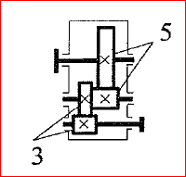

Podział przełożenia

lub z wykresu:
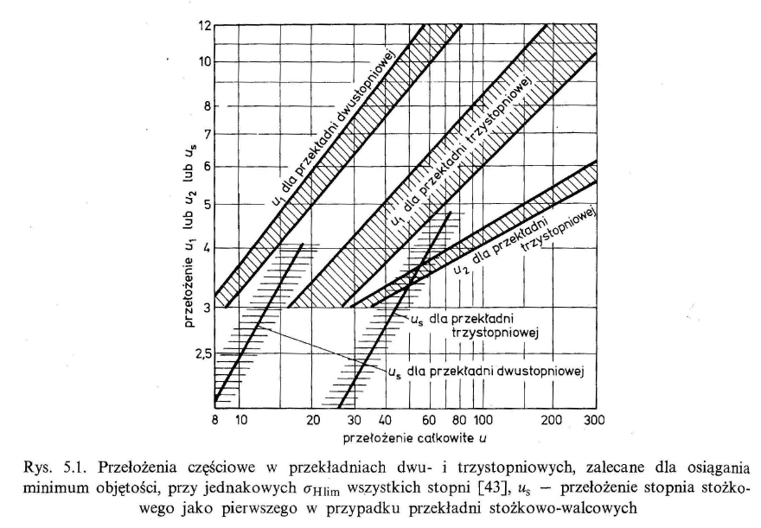

Odległości osi: 1, 2 i 3

 | a12 | mm | a13 | mm
 | 64 |  | 146
 | 82 |  | 184
 | 102 |  | 229
 | 127 |  | 289.5
 | 162.5 |  | 312
 | 204 |  | 366.5

Materials: |  | case hardening steels np.. 16MnCr5, 20MnCr5
Oil: | str. 9

